申込フォーム(日・英)
【2026年2月17日開催】第17回 日タイビジネス商談会・バイヤー申込書（日・英）

本申込フォームはバイヤー用の申込フォームとなります

日時：2026年2月17日（火）13:00 - 17:00（タイ時間） 場所：Grand Hall 202-203, Bangkok International Trade & Exhibition Center (BITEC) 提出期限：2025年10月31日（金）必着（募集枠50社が埋まり次第、締め切りとなります） 提出先：〔事務局〕Mediator Co., Ltd.事務所（matching_jfc@mediator.co.th）宛てメール（Excel形式）でご提出をお願いします。 ≪お申込みにあたっての留意事項≫ 1. 申込締切後のキャンセルはできません。特定の商談のキャンセルはご遠慮いただいております。 2. 商談希望に基づく事前マッチング制 - 1商談あたり25分 - 最大3テーブル / 1テーブルあたり最大6商談（1社合計最大18商談） 3. 商談の組み合わせは、バイヤーの商談希望が優先されますが、商談に空き枠がある場合、サプライヤーの商談希望を入れさせて頂くこともあります。 ※※※※※※※※※※※※※※※※※※※※※※※※※※※※※※※※※※※※※※※※ Event Schedule : 17 February 2026 01:00-05:00 PM (Thailand Time) Event Venue : Grand Hall 202-203, Bangkok International Trade & Exhibition Center (BITEC) Registration Deadline : 31 October 2025 (Registration will be closed once 50 companies have registered.) Submission : Please submit your application in Excel format via email to Mediator Co., Ltd. (matching_jfc@mediator.co.th) ≪ Important Notes for Application ≫ 1. After the application deadline, cancellation will not be accepted. Please also refrain from declining a meeting with any buyer. 2. Matching will be arranged in advance, based on business negotiation needs. - Each session will last 25 minutes. - Each Buyer may have up to 3 business matching tables, with a maximum of 6 rounds per table (up to 18 rounds in total per company) 3. Matching will be arranged mainly according to buyer’s preferences. If a buyer’s needs cannot be fully met within the 6 sessions, the organizer will assign available sessions based on seller needs.

１. 基本情報（公開情報）
現地法人名 Company name |  | English
企業形態（日・タイ） Type of Company |  | 選択式 |  |  | 日本親会社名（※） Parent Company Name 企業形態で「日系」を選択した場合のみ |  |  |  | 日本語 |  |  |  | JAPAN （日系）
所在地域（本社） Location（Head Office) |  | 選択式 |  |  |  |  | 業種 Type of Business |  | 選択式 |  |  |  | THAI （タイ）
業種 Type of business |  | 日本語 |  |  |  |  |  |  |  |  |  |  | Other （その他）
 |  | English
事業内容、 主要製品・サービス Business details, Main Products and services |  | 日本語
 |  | English
調達したい商品・製品・サービス・技術等 The goods, products, services or technologies that you want to purchase |  | 日本語
 |  | English
サプライヤーに対する 特記事項 Special notes for the supplier |  | 日本語
 |  | English
企業ウェブサイト Company Web page |  | URL |  |  |  |  |  |  |  |  |  |  | THAI （タイ企業）
商談対応言語（予定） Languages in meeting |  |  | 日本語（JAPANESE) |  |  |  |  |  |  |  | FALSE
 |  |  | タイ語（THAI） |  |  |  |  |  |  |  | FALSE
 |  |  | 英語（ENGLISH） |  |  |  |  |  |  |  | FALSE

2 . 参加者情報（非公開情報） ※参加予定者のうち２名まで登録をお願いします。
参加予定者① 【必須】
氏 名 Name | 日本語 |  |  |  |  |  |  | 参加規約への同意 同意のうえ✔を入れてください |  | 役職 （English） | FALSE
 | English
E-mail |  |  |  |  |  |  |  |  |  | 携帯電話番号
参加予定者② 【任意】
氏 名 Name | 日本語 |  |  |  |  |  |  | 参加規約への同意 同意のうえ✔を入れてください |  | 役職 （English） | FALSE
 | English
E-mail |  |  |  |  |  |  |  |  |  | 携帯電話番号
参加予定人数（合計） |  |  |  |  |  |  |  |  |  |  |  | 1 | 2 | 3 | 4 | 5人以上
３ . 現地法人情報（非公開情報）
現地法人代表者氏名 Company legal representative |  | 日本語 |  |  |  |  |  |  |  | 役職 （English）
 |  | English
会社住所 Company Adress |  | English
会社電話番号 Company Phone
年間売上高(バーツ) Annual sales (Baht)
従業員数（人） Number of employees

ご記入日 |  | 2025 |  | 月 | 日 | ご紹介機関名

参加規約
● 第1条（参加規約の目的） 本参加規約は、「第17回日タイビジネス商談会」開催にあたり、参加者に遵守していただく事項を定めたものです。参加者は本商談会へのお申し込みをもって、主催者に対し、以下、同意したものとみなされます。 ・参加規約 ・バイヤー企業情報公開の留意事項 ● 第2条（キャンセル） お申込み後のキャンセルは不可とさせていただきます。 ● 第3条（当日の欠席、遅刻、途中退場） 当日欠席、遅刻、途中退場は他の参加者に多大なご迷惑をおかけすることになりますので、くれぐれもご遠慮いただくようお願いします。 ● 第4条（個人情報の取扱い） 日本公庫バンコク駐在員事務所は、参加者氏名、役職、日本本社名、現地法人名など申込フォームに入力いただきました個人情報を収集いたします。 申込フォームにて入力いただきました情報は次のとおり利用いたします。 ・本商談会の実施・運営 ・アンケートの実施等による調査・研究及び参考情報の提供 ・次回の商談会開催のご案内 ご入力いただいたメールアドレスに対して、本商談会に関する参加登録及び参加登録された情報に関する確認、連絡、問い合わせ、回答のため、メールをお送りする場合がございます。 本商談会の実施・運営のために必要な限度で主催者及び協力・後援機関の間で個人情報を共有いたします。（本商談会に関し、主催者は、運営業務の一部をMediator Co., Ltd. に委託いたします。そのため、同社は、当該目的のため、参加者の個人情報を受領することがあります。） 個人情報の取扱いに関する詳細については、下記のプライバシーポリシーをご参照ください。 プライバシーポリシー（http://www.jfc.go.jp/n/privacy/pdf/privacy_policy_Thailand.pdf） ● 第5条（写真・映像の撮影および広報・宣伝活動への使用） 参加者は、主催者又は報道機関が撮影した写真及び映像を、広報・宣伝活動等で利用・公開することを認識しています。本商談会の写真及び映像の著作権は、主催者又は主催者の許諾を受けた第三者に帰属するものとします。 参加者は、写真又は映像に、参加者の肖像の全部又は一部が含まれる場合があることを了承します。 ● 第6条（参加者への個人情報の取扱い） 参加者は、主催者から受領した個人情報及び企業情報については、主催者の許可なく、商談以外の目的で使用すること、第三者への提供は禁止します。 参加者は、常にタイの個人情報保護法を遵守するものとします。 ● 第7条（参加者への事前接触及び通路等における配布活動の禁止） 公平な商談会運営のため、参加企業への事前接触は禁止しております。また、入口・出口・通路、休憩場等公共の場における資料・パンフレット等の配布、PR活動等を一切禁止します。 ● 第8条（参加者の損害賠償責任） 参加者が、商談会場の設備、他の参加者の物品、来場者の人身等に損害を与えた場合、補償は参加者自身の責任となります。また、主催者は、直接的にも間接的にも、参加者が被る交通機関の遅延、自然災害や社会不安等による損害、会場での商談内容及びその結果、商談会で取得した情報の漏えい、主催者が提供する飲食物による中毒、主催者が用意した通訳者による通訳、及び送付物の紛失等の責任を負いません。 ● 第9条（免責事項） 会場への往復路、及び商談会中や会場敷地内で起こった事故やケガにつきましては、盗難・破損等すべての事故について、主催者は一切の責任を負いません。お持ち込みになった物品または現金ならびに貴重品については、利用者個人の責任において管理をお願いいたします。 商談会に参加する際の、商談、取引等については、参加者の判断と責任のもとで行い、主催者は一切の責任を負いません。 ● 第10条（商談会の延期・中止） 天災・人災等の災害や不可抗力により商談会の開催が困難と判断された場合、主催者は本商談会の延期・中止を決定します。延期・中止の場合に生じた費用・損害等については、主催者は補償しません。 ● 第11条（反社会的勢力の排除） 参加者は、主催者に対し次の（イ）及び（ロ）を確約し、現在から将来にわたってこれに反した場合には、主催者の判断により本商談会への参加を拒否されても、異議がないものとしていただきます。 （イ） 参加者は、暴力団、暴力団員、暴力団員でなくなった時から5年を経過しない者、暴力団準構成員、暴力団関係企業、総会屋等、社会運動等標ぼうゴロまたは特殊知能暴力集団等、その他これらに準ずる者には該当しません。 （ロ） 参加者は、自らまたは第三者を利用して、暴力的な要求行為、法的な責任を超えた不当な要求行為、取引に関して脅迫的な言動をしまたは暴力を用いる行為、風説を流布し偽計を用いまた

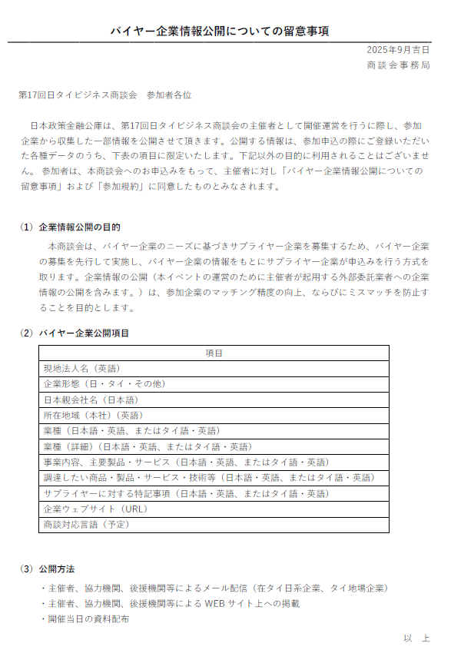

（事務局用）JP
（事務局用シート）
参加企業の方は、当シートを削除しないでください
企業形態 | 現地法法人名 | 日本本社名 | 所在地域 | 業種 | 業種（日本語） | 業種（英語） | 事業内容（日） | 事業内容（英語） | 商談希望内容（日） | 商談希望内容（英） | 特記事項（日） | 特記事項（英語） | 企業HP | 言語（日本語） | 言語（タイ語） | 言語（英語） | 参加者①氏名（日本語） | 参加者①氏名（英語） | 参加者①部署・役職 | 参加者①E-mail | 参加者①電話番号 | 参加社①同意 | 参加者②氏名（日本語参加者②氏名（英語） |  | 参加者②部署・役職 | 参加者②E-mail | 参加者②電話番号 | 参加社②同意 | 参加予定人数 | 現地法人代表者氏名（日本語） | 現地法人代表者名（英語） | 役職 | 会社住所 | 年間売上 | 従業員数（人） | ご紹介機関名 | 記入月 | 記入日
0 | 0 | 0 | 0 | 0 | 0 | 0 | 0 | 0 | 0 | 0 | 0 | 0 | 0 | FALSE | FALSE | FALSE | 0 | 0 | 0 | 0 | 0 | FALSE | 0 | 0 | 0 | 0 | 0 | FALSE | 0 | 0 | 0 | 0 | 0 | 0 | 0 | 0 | 0 | 0

 | Ang Thong | Manufacturing (製造業)
 | Ayutthaya | Wholesale and retail trade (卸売・小売業)
 | Bangkok | Services(サービス業)
 | Chai Nat | Construction(建設業）
 | Chachoengsao | Transportation and communication (運輸・通信業）
 | Chon Buri | Others（その他）
 | Lopburi
 | Nakhon Sawan
 | Nakhon Nayok
 | Nonthaburi
 | Pathum Thani
 | Prachinburi
 | Rayong
 | Sa Kaeo
 | Samut Prakan
 | Samut Sakhon
 | Samut Songkhram
 | Saraburi
 | Sing Buri
 | Uthai Thani
 | Others

